Anleitung
Anleitung / Ausfüllhilfe
Schritt 1: Unternehmensinformationen eintragen und fortlaufend pflegen.

Schritt 2 : Wählen Sie einen Arbeitsbereich über die Tabellenreiter aus:

Schritt 3: Füllen Sie die allgemeinen Informationen aus:

Schritt 4: Lesen Sie die Fragen unterhalb der Beschreibung / Frage und beantworten diese.
Sollte die Gefährdung gegeben sein, beantworten Sie die Frage mit JA und überprüfen, ob Handlungsbedarf besteht. Handlungsbedarf besteht immer dann, wenn noch keine oder nicht ausreichende Maßnahmen zum Schutz der Mitarbeitenden durchgeführt wurden.
 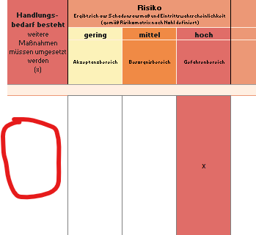

Schritt 5: Ermitteln Sie die einzuleitenden Maßnahmen gemäß der Maßnahmenableitung.
Tragen Sie die Maßnahmen ein, die umgesetzt werden sollen. Legen Sie dazu die Fälligkeit fest, tragen den/die Verantwortlichen ein und aktualisieren fortlaufend den Status der einzuleitenden Maßnahmen.
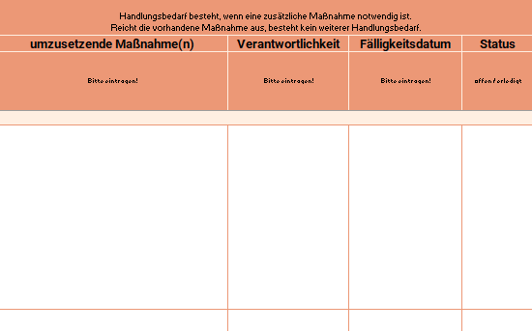

Schritt 6: Abschluss
Kommunizieren Sie die nächsten Schritte an die entsprechenden Verantwortlichen zur Umsetzung von Maßnahmen um Gefährdungen zu beheben bzw. zu minimieren.

